Решение
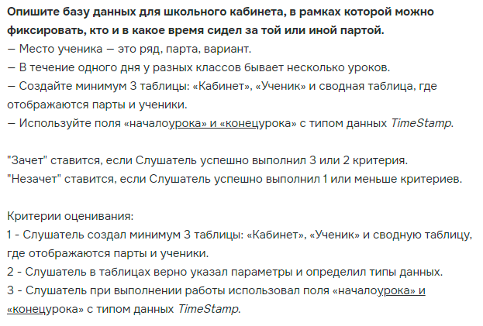

Кабинеты |  |  |  |  | Рабочие места |  |  |  |  | Рабочие места / Ученики
Параметр | Ключ | Тип | Длина | Комментарий | Параметр | Ключ | Тип | Длина | Комментарий | Параметр | Ключ | Тип | Длина | Комментарий
classroom_ID | да | int | 10 | Уникальный идентификатор кабинета | workplace_ID | да | int | 10 | Уникальный идентификатор рабочего места | ID | да | int | 10 | Уникальный идентификатор
classroom_Name |  | text | 50 | Наименование кабинета | workplace_row |  | int | 3 | Ряд | lesson_ID |  | int | 10 | Уникальный идентификатор урока
 |  |  |  |  | workplace_desk |  | int | 4 | Парта | workplace_ID |  | int | 10 | Уникальный идентификатор рабочеко места
 |  |  |  |  | workplace_option |  | int | 3 | Вариант | student_ID |  | int | 10 | Уникальный идентификатор ученика
 |  |  |  |  | classroom_ID |  | int | 10 | Идентификатор кабинета

 |  |  |  |  | Уроки
 |  |  |  |  | Параметр | Ключ | Тип | Длина | Комментарий
 |  |  |  |  | lesson_ID | да | int | 10 | Уникальный идентификатор урока
 |  |  |  |  | началоурока |  | TimeStamp | 12 | Время начала урока
 |  |  |  |  | конецурока |  | TimeStamp | 12 | Время окончания урока

 |  |  |  |  | Ученики
 |  |  |  |  | Параметр | Ключ | Тип | Длина | Комментарий
 |  |  |  |  | student_ID | да | int | 10 | Уникальный идентификатор ученика
 |  |  |  |  | student_name |  | text | 50 | ФИО ученика

